Sheet1
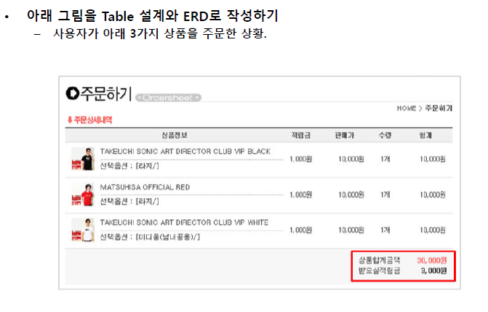

 |  |  |  |  |  |  | 주문 테이블
 |  |  |  |  |  |  | 주문 ID | PK
 |  |  |  |  |  |  | 구매자 ID | FK |  | 구매자 테이블 |  |  | 배송지 테이블
 | 1:N |  |  |  |  |  | 옵션 ID | FK | N:1 | 구매자 ID | PK | 1:N | 배송지 ID | PK
 |  |  |  |  |  |  | 장바구니 MASTER ID | FK |  | 구매자명 |  |  | 구매자 ID | FK
 |  |  |  |  |  |  | 합계 금액 |  |  | 전화번호 |  |  | 주소
 |  |  |  |  |  |  | 누적할 적립금 |  |  | 적립금 |  |  | 우편번호
 |  |  |  |  |  |  | `1
 |  |  | 상품정보 테이블 |  |  |  | :
상품옵션 테이블 |  |  | 상품ID | PK |  |  | 1
옵션ID | PK | N:1 | 판매자ID | FK |  |  | 장바구니 MASTER 테이블
상품ID | FK |  |  |  |  |  | 장바구니 MASTER ID | PK |  | `1:1
옵션종류 |  |  |  |  |  |  | 구매자 ID | FK
 |  |  | 상품명
 |  |  | 상품가격 |  |  |  | 1
 |  |  | 수량 |  |  |  | :
 |  |  | N |  | 1:N |  | N
 |  |  | : |  |  | 장바구니 DETAIL 테이블
 |  |  | 1 |  |  | 장바구니 DETAIL ID | PK
 |  |  | 판매자 테이블 |  |  | 장바구니 MASTER ID | FK
 |  |  | 판매자ID | PK |  | 상품ID | FK
 |  |  | 판매자명
 |  |  | 전화번호
 |  |  | 주소
 |  |  | 우편번호

